手动安装
消息中间件
rabbitMQ官网 | https://www.rabbitmq.com/
centos8下RabbitMQ安装步骤 | https://blog.csdn.net/juglan/article/details/123459888
erlang | https://www.erlang-solutions.com/downloads/
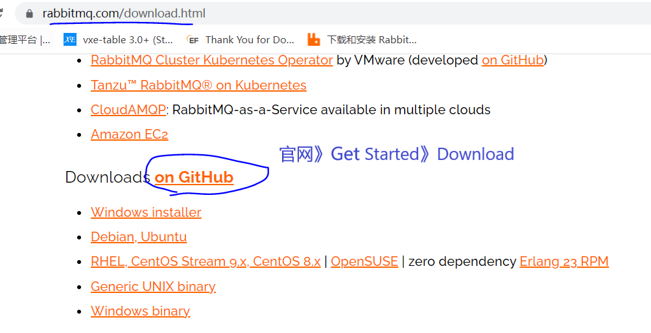
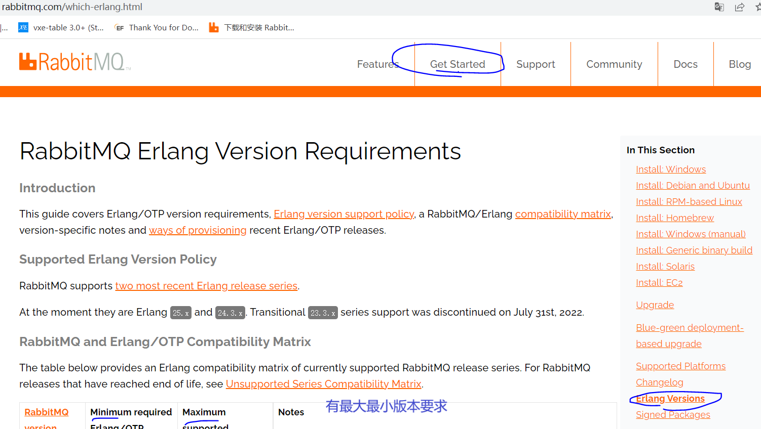
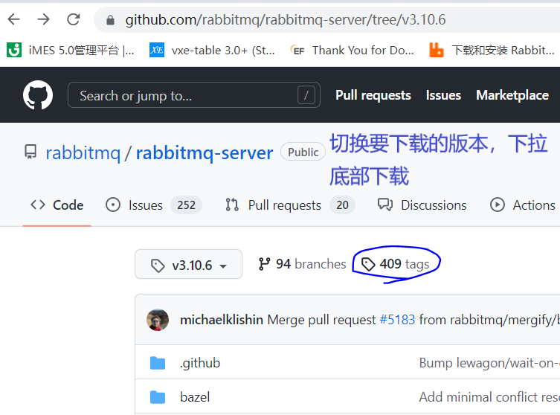
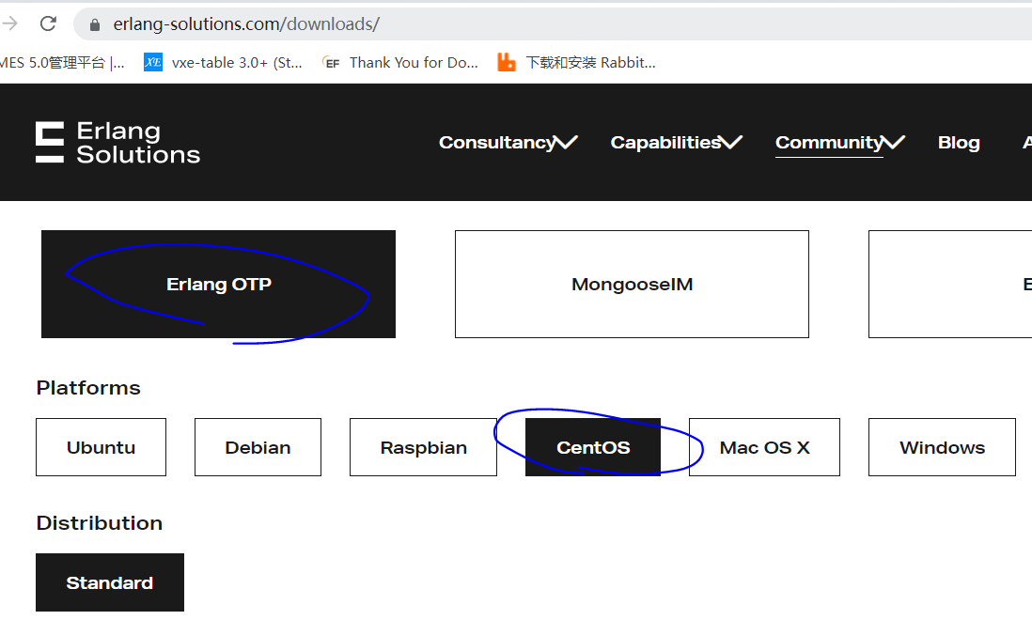

安装依赖环境，下面的先卸载 有一个没安装到，没影响 Error: Unable to find a match: build-essential | yum install build-essential openssl openssl-devel unixODBC-devel make gcc gcc-c++ kernel-devel m4 ncurses-devel tk tc xz
创建目录 方式1：手动下载安装两个rpm包,上传这目录下，推荐 | mkdir -p /home/rabbitmq
 | cd /home/rabbitmq
解压 | rpm -Uvh esl-erlang_24.1.7-1_centos_8_amd64.rpm --nodeps --force --nodeps --force 不再分析包之间的依赖关系而直接安装
方式2：命令下载包到当前目录，要配置麻烦，不推荐 | wget https://packages.erlang-solutions.com/包名.rpm rpm -Uvh 包名.rpm
安装 | yum install -y erlang
查看版本号，ctr+c退出 | erl -v
检查erlang是否已安装 | rpm -qa | grep erlang 这里的名字，卸载有用
卸载，要先卸载rabbitmq-server | yum -y remove erlang 名字不对卸载不了 yum -y remove 名字
安装socat | yum install -y socat

 | rpm -Uvh rabbitmq-server-3.10.6-1.el8.noarch.rpm --nodeps --force
安装 | yum install -y rabbitmq-server
卸载 | yum -y remove rabbitmq-server
检验是否安装成功 | rpm -qi rabbitmq-server
启动服务 | systemctl start rabbitmq-server
查看状态 | systemctl status rabbitmq-server
设置开机就启动服务 | systemctl enable rabbitmq-server
停止服务 | systemctl stop rabbitmq-server
重启服务 | systemctl restart rabbitmq-server

管理界面,安装后要重启服务 | rabbitmq-plugins enable rabbitmq_management
开启防火墙端口 并且阿里云配置安全组开放端口 | firewall-cmd --zone=public --add-port=15672/tcp --permanent systemctl restart firewalld.service
远程连接登录不了，在linux电脑可以登录，需要授权 授权账号密码，启动服务才能设置 默认账号密码：guest guest 用户级别： administrator 超级管理员 monitoring 监控者 policymaker 策略制定者 management 普通管理员 | rabbitmqctl add_user admin admin 新增用户，账号admin,密码admin rabbitmqctl set_user_tags admin administrator 设置用户操作权限 rabbitmqctl set_permissions -p / admin ".*" ".*" ".*" 设置资源权限，超级管理员不需要设置也有权限 rabbitmqctl change_password 用户名 新密码 修改密码 rabbitmqctl delete_user 用户名 删除用户 rabbitmqctl list_users 查看用户清单
浏览器访问（主机用的是公网IP） | http://39.108.174.145:15672

Docker安装RabbitMQ
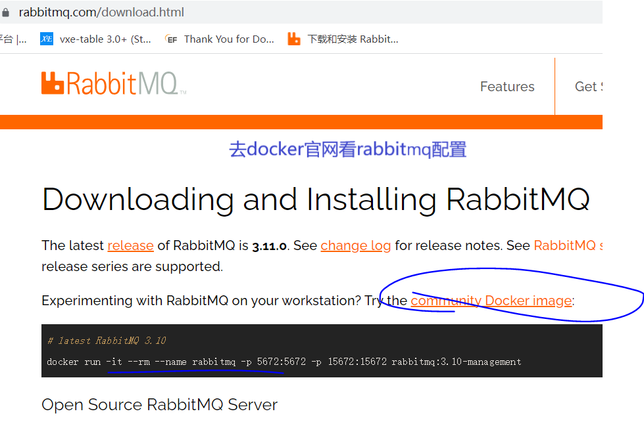
yum包更新到最新 | yum update
安装docker依赖环境 | yum install -y device-mapper-persistent-data lvm2
安装并启动docker | 略
安装并启动rabbitmq --hostname 指定容器主机名称 --name 指定容器名称 -p 将rabbitmq端口号映射到本地 设置rabbitmq用户名与密码 | docker run -di --hostname hostRabbitmq04 --name myRabbitmq04 -e RABBITMQ_DEFAULT_USER=admin -e RABBITMQ_DEFAULT_PASS=admin -p 15672:15672 -p 5672:5672 -p 61613:61613 -p 1883:1883 rabbitmq:3-management 删掉了-p 25672:25673 因为25672被占用,能安装就是运行失败
 | docker images
 | docker ps
停止手动的服务 | systemctl stop rabbitmq-server
浏览器访问（主机用的是公网IP） | http://39.108.174.145:15672

